Subsistemas
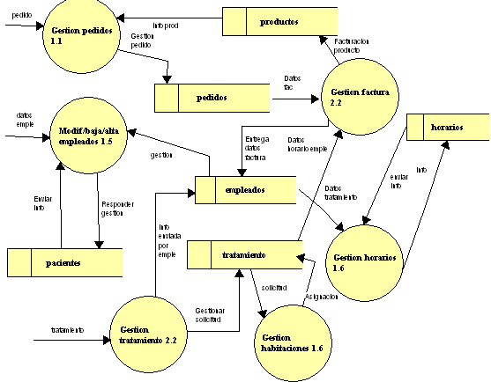

Subsistemas | Archivos Internos
Gestión Pedidos | Pacientes
Gestión Factura | Empleados
Gestión Horarios | Tratamiento
Gestión Habitaciones | Horarios
Gestión Tratamiento | Pedidos
Gestión Altas/Bajas | Productos

Duración Proyecto
Horas por Persona = |  | 1705.20
Número de Personas = |  | 4

Duración del Proyecto en Horas
Horas por persona / número de personas
426.30 | Horas por miembro
Duración en Meses
Horas/mes (total 100) calculadas de 20 días laborales y 5 horas productivas estimadas de las 8 de la jornada laboral normal.
horas por miembro / horas por mes
4.263 |  | Meses

